初期画面表示
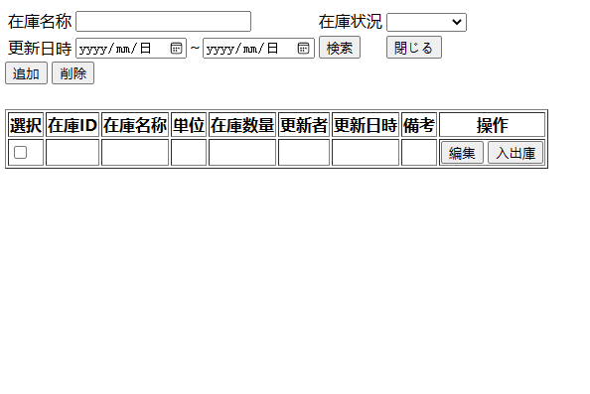
単体試験仕様書 |  | システムID | KS | 画面ID | KS001 | 作成者 | 張 | 更新者
 |  | システム名称 | 倉庫システム | 画面名 | 在庫状況一覧 | 作成日 | 2022-12-21 | 更新日

 | 初期画面

ケース
単体試験仕様書 |  | システムID | KS | 画面ID |  |  |  | KS001 |  |  | 作成者 | 更新者
 |  | システム名称 | 倉庫システム | 画面名 |  |  |  | 在庫状況一覧 |  |  | 作成日 | 更新日

チェック内容
チェックポイント
遷移元画面が在庫情報登録の場合、初期表示はどう？
 |  |  |  |  | 1 | 2 | 3 | 4 | 5 | 6
チェック条件 | 画面初期表示 |  |  |  | ○

同一ケースで未入力・入力を同時に満足、無理
 | 在庫名称
 | 未入力の場合 |  |  |  |  | ○ | ○
 | 入力の場合 |  |  |  |  |  | ○ | ○ | ○ | ○
ケース２：検索条件未入力の場合、全件検索でいい。
 | 在庫状況
 | 未入力の場合 |  |  |  |  | ○ | ○
 | 入力の場合 |  |  |  |  |  | ○ | ○ | ○ | ○

 | 更新日時
 | 未入力の場合 |  |  |  |  | ○ | ○
 | 入力の場合 |  |  |  |  |  | ○ | ○ | ○ | ○

同一ケースで複数ボタンを同時に押下、無理
 | 検索ボタンを押下する場合 |  |  |  |  | ○ | ○ | ○ | ○ | ○
 | 追加ボタンを押下する場合 |  |  |  |  |  |  | ○
 | 商品情報選択し、削除ボタンを押下する場合 |  |  |  |  |  |  | ○
 | 商品情報選択し、編集ボタンを押下する場合 |  |  |  |  |  |  |  | ○
 | 商品情報選択し、入出庫ボタンを押下する場合 |  |  |  |  |  |  |  |  | ○

確認内容 | 在庫名称に空白が表示されること。 |  |  |  | ○
 | 在庫状況に空白が表示されること。 |  |  |  | ○
 | 更新日時に空白が表示されること。 |  |  |  | ○
 | 検索内容は空白だこと。 |  |  |  | ○
 | エラー「情報入力してください。」が表示されること。 |  |  |  |  | ○
 | 入力内容関連の商品情報が表示されること。 |  |  |  |  |  | ○
 | 在庫情報登録画面へ遷移すること。 |  |  |  |  |  | ○

 | 在庫情報登録画面へ遷移すること。 |  |  |  |  |  |  | ○
 | 入出庫情報一覧画面へ遷移すること。 |  |  |  |  |  |  |  | ○

実施結果
実施者
検証日
確認者
確認日

